欧斯家族副本场景
副本名称 | 欧斯家族副本
副本位置 | 卡诺萨城外，任务触发时生成入口传送点
副本场景 | 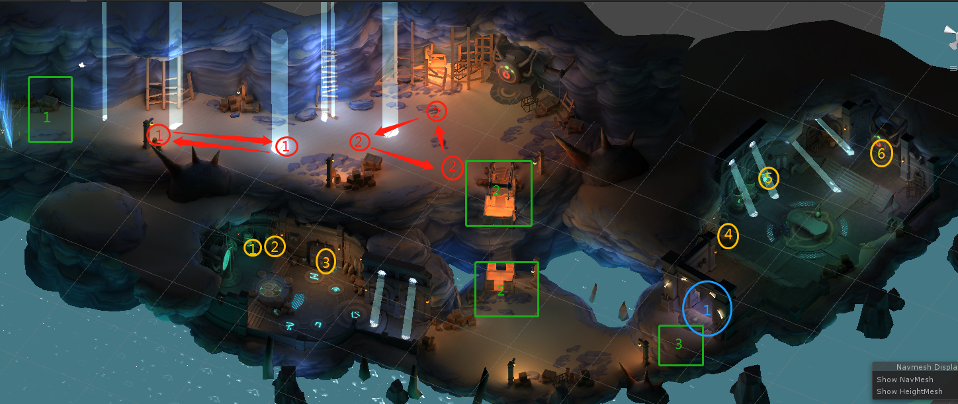
副本目标 | 到达标注点3
剧情 | 事件 | 触发类型 | 流程 | 备注
 | 事件1 | 进副本触发 | 副本入口，触发对白 | 标注点1
 | 事件2 | 到达指定位置触发 | 深入副本底层的传送装置，可以到达副本下一层 | 标注点2
 | 事件3 | 采集所有采集物后触发对白 | 采集完底层左侧房间3个采集物后触发 | 采集物1/2/3 | 加入采集光效，采集物1/2采完后出现采集物3，全部采集完毕后，触发后续对白
 | 事件4 | 采集所有采集物后触发对白 | 采集完底层右侧房间3个采集物后触发 | 采集物4/5/6 | 加入采集光效，全部采集完毕后，触发后续对白
 | 事件5 | 到达指定位置触发 | 副本出口，到达位置后触发对白，副本结束 | 标注点3
怪物设定 | 副本怪物是欧斯家族的私人武装，名字为家族守卫，模型可以使用现有的帝国卫兵的模型
怪物组设定 | 序号 | 巡逻名称（巡逻时怪物头上的名字） | 巡逻模型 | 分布 | 怪物组 | 巡逻属性 | 备注
 | 1 | 欧斯家族守卫 | 白银盾战（52011） | 怪1 | 数值定 | 视野80 视野范围7 攻击距离7 偷袭距离0 移动速度0.5
 | 2 | 欧斯家族守卫 | 白银盾战（52011） | 怪2 | 数值定 | 视野80 视野范围7 攻击距离7 偷袭距离0 移动速度0.5
传送点设定 | 序号 | 分布 | 事件 | 备注
 | 1 | 绿色标注点2 | 将玩家由标注点2（绿色2）传送至下层 | 不可逆向传送
屏蔽门设定 | 序号 | 分布 | 事件 | 备注
 | 1 | 蓝色标注点1 | 触发事件3后对白完毕后，取消移动屏蔽，允许玩家进入 | 使用入口处蓝色光幕模型 | 资源Effect_Scene_guangqiang

